Layout Screen
Detail Design | Project | ASOFT - ERP.NET | ID Screen | CF0141 | Created By | Thị Phượng | Updated By | Thị Phượng
 | Module | ASOFT - CI | Name Screen | Danh mục địa điểm | Created Date | 01/12/2016 | Updated Date | 2016-01-18

Layout |  |  |  |  |  |  | Overview
 |  |  |  |  |  |  | Sử dụng màn hình này để: Truy vấn danh mục địa điểm

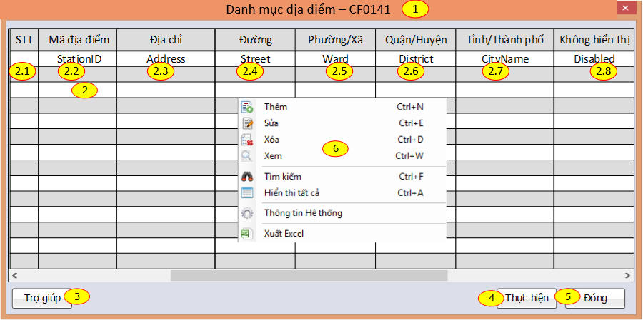

 |  |  |  |  |  |  | Flow Screen
 |  |  |  |  |  |  | ASOFT-CI -> Danh mục -> Danh mục địa điểm

